快捷键看这里
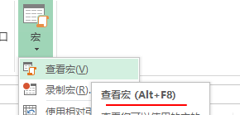
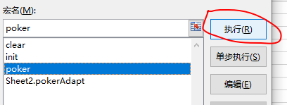
poker_adapt_info.csv | ctrl+i | pokerAdapt
poker_task | ctrl+l | poker
clear | ctrl+y | clear
poker_overflow | 自动生成

